가스공사용(MJ)
한국가스공사 제출용 구성비 (2026년 3월 ) |  |  |  |  |  |  |  | ※ 사회복지시설 정산('23.04.) 물량에서 3월 실사용분 제외 ※ 1. 복지시설에 대한 소급 정산(일반용 단가 적용) 소급 정산: '23.02. 완료 2. 소급대상청구년월: '22.12. ~ '23.01. - 참고사항: 청구월 기준 12월 물량 소급정산하는 대신 3월분 제외하기로 함 (4월 매출에 포함된 물량 일부 제외) ==> 신재홍 차장 (가스공사 전 담당자)와 사회복지시설 한시적할인 정산은 3월까지 하기로 함 ==> 김광연 주임 (가스공사 현 담당자)과도 해당 내용 확인 완료됨

구 분 |  | 판 매 량 | 사회복지 | 자가소모 | 판 매 량 계 | 구성비 | 자가소모
 |  | (MJ) | (MJ) | (MJ) | (MJ) | (%) | (MJ)
주택용 | 취사용 | 20,540,461 | 12,380 |  | 20,552,841 | 0.3622
 | 개별난방용 | 3,991,208,711 | 3,246,714 |  | 3,994,455,425 | 70.3973 |  |  | ※ 판매량+(개별소비세+사회복지+사회적배려+차상위할인)=매출액표 수량합계(자가소모포함되어있으므로 제외됨)
 | 중앙난방용 | 69,757,465 |  |  | 69,757,465 | 1.2292 |  |  | ※ 업무난방과 냉방용은 구별요(5월~9월 냉방용적용)
 | 자가열전용 | 41,082,412 |  |  | 41,082,412 | 0.7240 |  |  | ※ 매출내역서의 자가소모를 확인한다
 | 소 계 | 4,122,589,049 | 3,259,094 |  | 4,125,848,143 | 72.7127 | 0 |  | ※ 개별소비세=특소세할인, 2022년 5월부터 판매량(MJ)에 포함 (가스공사 신재홍차장 확인 시, 구성비 공문으로 개소세 관련내용 확인사항 없음)
일 반 용 |  | 311,278,600 | 5,800,757 | 21,105 | 317,100,462 | 5.5885 | 21,105.1620
냉난방공조용 |  | 93,326,070 | 1,443,831 | 238,950 | 95,008,851 | 1.6744 | 238,949.7390
업무난방용 |  | 76,863,785 | 24,200,900 | - | 101,064,685 | 1.7811 | -
산 업 용 |  | 735,282,602 |  | - | 735,282,602 | 12.9584
수 송 용 |  | 248,778,924 |  | - | 248,778,924 | 4.3844
열 병 합 용 |  | 22,681,314 |  | - | 22,681,314 | 0.3997 | -
연료전지용 |  | 18,291,574 |  | - | 18,291,574 | 0.3224
열전용설비용 |  | 776,191 |  | 1,760,230 | 2,536,421 | 0.0447 | 1,760,230.3230
주한미군 |  | 7,565,713 |  | - | 7,565,713 | 0.1333
합 계 |  | 5,637,433,822 | 34,704,582 | 2,020,285 | 5,674,158,689 | 99.9996 | 2,020,285.2240

 |  | 5,672,138,404 |  | TRUE | 5,672,138,404
 |  | 5,672,138,404 |  |  | 5,672,138,404
 |  | 0 |  |  | 0

냉난방용 계절단가 처리시 적용
====================================================================================
[ 5월 / 10월 가스공사 멘트 ]
1. 귀 공사의 무궁한 발전을 기원하오며 “9월 도시가스 판매실적”을 다음 과 같이 통보하오니 업무에 참고하시기 바랍니다.
2. 2024년 10월(사용기간: 9월) 냉난방공조용 판매량 [63,234,568.4318MJ]를 적용함.
=====================================================================================
[ 6월 / 11월 가스공사 멘트 ]
1. 귀 공사의 무궁한 발전을 기원하오며 “10월 도시가스 판매실적”을 다음 과 같이 통보하오니 업무에 참고하시기 바랍니다.
2. 2024년 10월(사용기간: 9월) 냉난방공조용 판매량 [63,234,568.4318MJ]를 차감함.
=====================================================================================

구분 |  | 판매열량(MJ)
냉방물량(9월) |  |  |  | ※ 관리납기와 일반납기의판매량전산실의뢰 (일반납기 청구작업이후)
(월초) | 관리납기(변동) |  |  | - 9월판매실적 작성을 위한 냉방용 상품에대한 변동검침사용량 자료 요청
(청구일) | 일반납기(일수)
계 |  |  |  | ※ 계절이 바뀌는 4월(기타)↔5월(하절기) 냉방집계 조정
 |  |  |  | - 시기: 2022년 4월 매출분부터
 |  |  |  | - 사유: 기존 9월, 10월만 물량조정했으나 가스공사 이의제기로 4월, 5월도 시행하게 됨
 |  |  |  | - 방법: 5월 일반납기 청구작업 후 냉난방물량(업무, 주택) 일반납기(4/30까지 일할계산), 관리납기(변동검침 4/30까지) ==> 냉난방공조용에 4월 기타월 사용분 추가(+) , 5월 차감 (-)

 |  |  |  | ※ 9월 판매량에 냉방용을 추가청구하여 10월 판매량에서 차감함
 |  |  |  | ※ 매출건
 |  |  |  | - 9월매출은일반납기의 경우 (8/1~8 부터9/1~8사용량)이므로 9월사용분(10월 청구분) 포함
 |  |  |  | - 관리납기는 (8/16~9/16)까지이나 관리납기는 10월에 변동검침을 했으므로, 9/16~10초까지 변동검침 물량 포함

 |  |  |  | ※ 사 유 : 냉난방의 경우 10월 하절기ㅡ> 기타 단가로 변동됨에 따라 도매요금인상이 많이 이루어지므로 보전차원에서 9월 정산
 |  |  |  | [5월의 경우 (기타 ㅡ> 하절기 단가 변동)는 회사 손해가 없으므로 물량정산 안함.]

 |  |  |  | ※ 9월 냉방용집계확인 할 것
 |  |  |  | - 냉방용 (+), 10월매출(-) 변동검침확인할 것
 |  |  |  | - 10/14청구작업후 자료요청할것

 |  |  |  | 작업순서
 |  |  |  | 1. 월매출 작업 기존대로 작성하여 메일 전송
 |  |  |  | 2. 10월 청구작업 후 전산에 자료 요청하여 가스공사용 시트에 입력
 |  |  |  | 3. 가스공사 공문 발송 및 재무팀 자료 재전달

자가소모
1. 자가소모 청구작업 후 피봇 집계하여 작성
2. 퍼지량(업무난방) : 총무결재본
22라인 /당월사용 /당월열량
 | 3월
 |  | 상품 | 사용량(㎥) | 사용열랑(MJ) | 자가소모량 확인대장
 | 자가소모 | 업무난방용 |  |  | 경산지사(업무난방-->냉난방용으로 상품변경)
 | 자가소모 | 일반용 | 494.0000 | 21,105.1620 | 본사 일반용
 | 자가소모 | 냉난방용 | 5,593.0000 | 238,949.7390 | 본사 냉난방용+서부지사+수성안전팀
 | 자가소모 | 열전용설비용 | 41,201.0000 | 1,760,230.3230 | 1~3번 보일러 합계
 | 자가소모 | 열병합용1 |  |  | 세너지 (1번 ~ 3번발전기) 계-보일러합계
 | 자가소모 | 퍼지량(CNG) | 0.0000 | 0.0000 | 앞으로 없음. 다 없앰. 관리비가 더 많이 들어서?
 | 자가소모 | 퍼지량(업무난방) | 0.0000 | 0.0000 | 퍼지량 계 | 총무결재본
 | 자가소모 합계 |  | 47,288.0000 | 2,020,285.2240 | 총계와 같아야됨

.
(샘플참고)
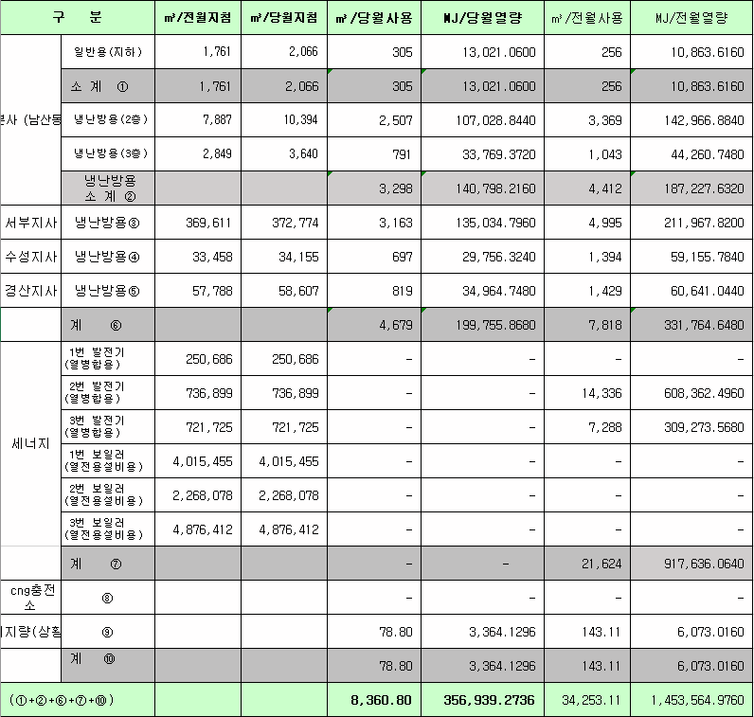
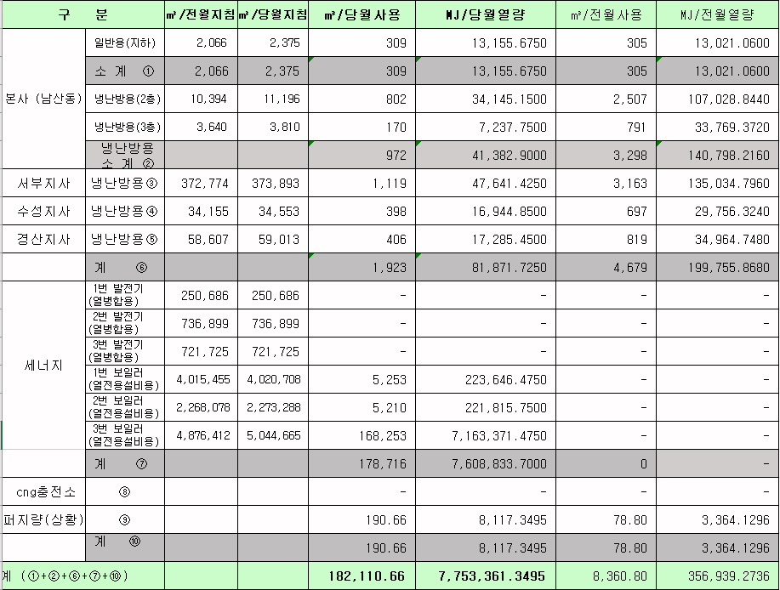
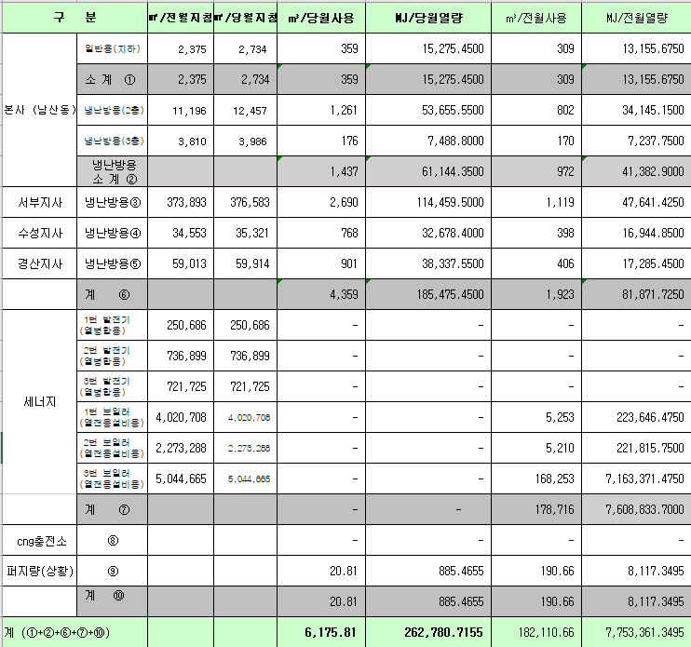
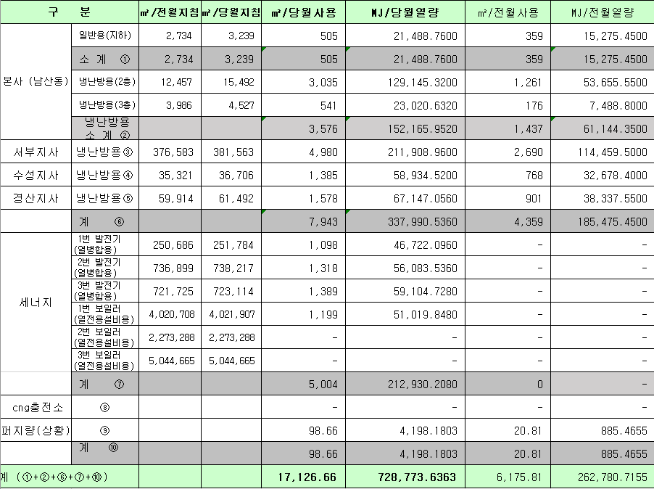
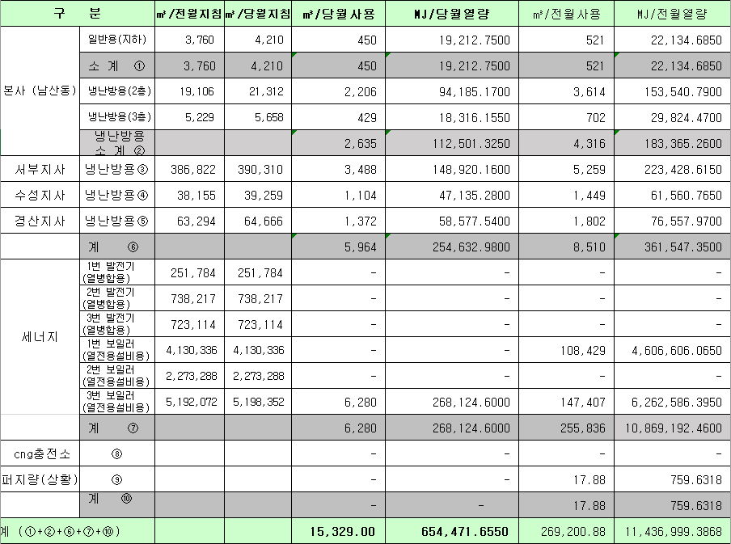
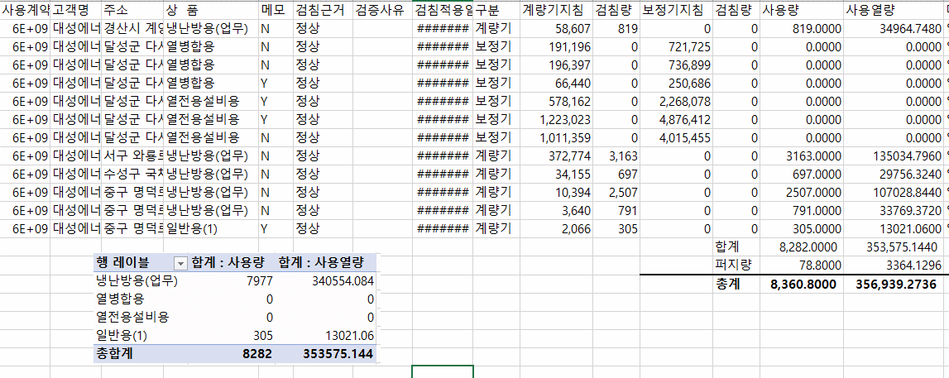
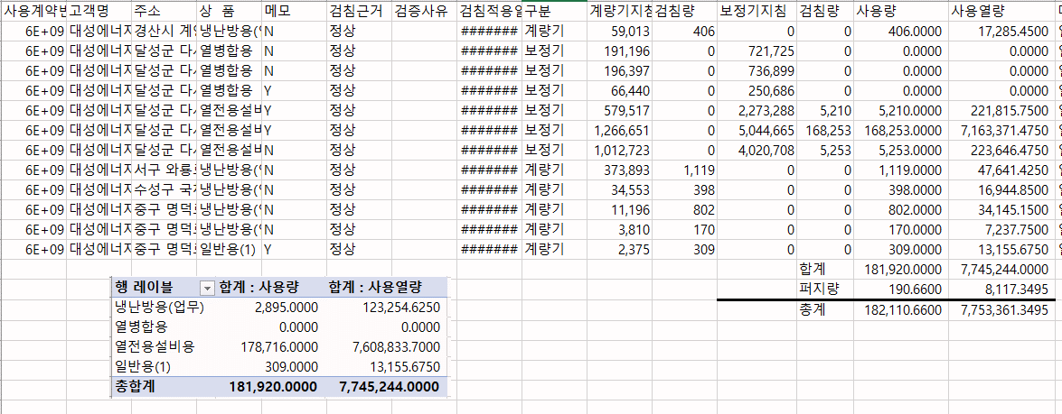
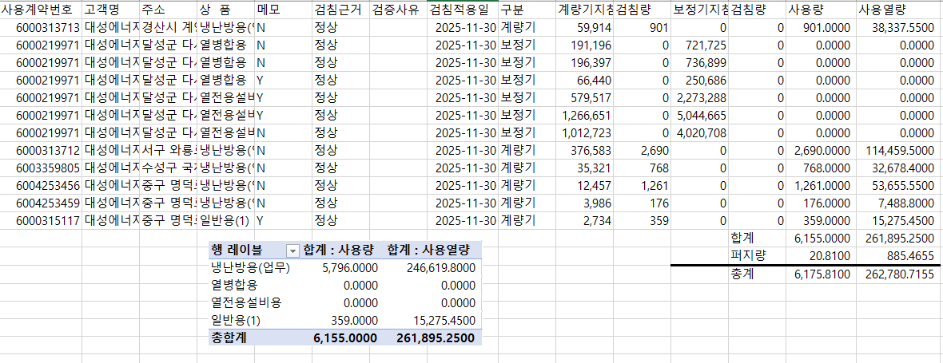
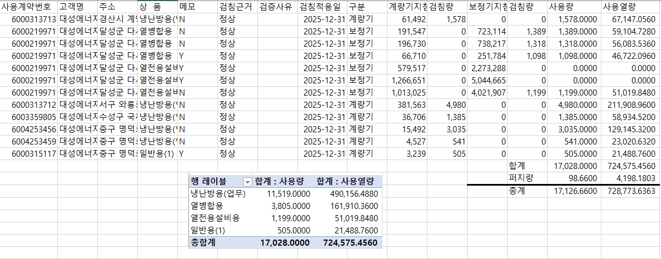
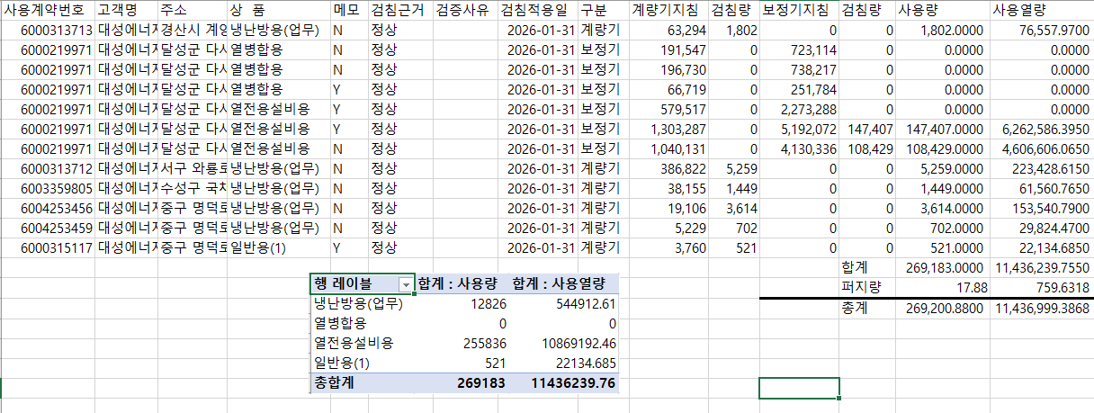
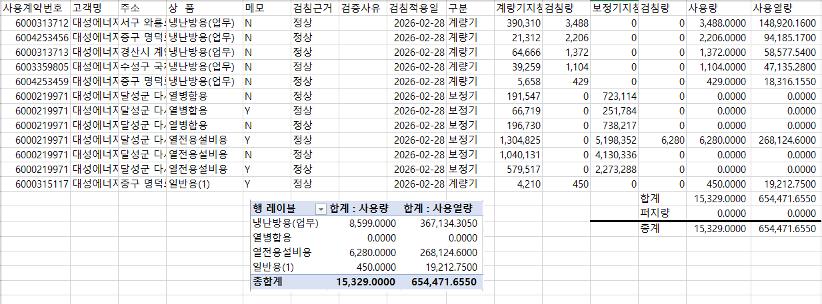

 |  |  |  |  | 왼쪽 자동 계산 됨

판매량-월별추이
1. 2025년 판매량 현황
 |  |  |  |  |  |  |  |  |  |  |  | (단위:천MJ)
용 도 [판매전수] | 판 매 실 적 |  |  |  |  |  | 판 매 실 적
 | 사업계획 | 3월 |  | 전년동월 |  | 구성비 | 사업계획 | 누 계 |  | 전년동월 |  | 구성비
 |  | 차이 | 사용량 | 차이 | 대비(%) |  |  | 차이 | 사용량 | 차이 | 대비(%)
주 택 용 | 4,033,595 | 92,252 | 4,125,847 | -680,413 | 85.8% | 72.6 % | 14,326,884 | 157,595 | 14,484,479 | -545,701 | 96.4% | 72.9 %
[1,152,052] |  | 2.3% | 102.3% | -14.2% |  |  |  | 1.1% | 101.1% | -3.6%
일 반 용 | 349,547 | -32,468 | 317,079 | -22,780 | 93.3% | 5.6 % | 1,119,107 | -20,699 | 1,098,408 | -14,276 | 98.7% | 5.5 %
[21,448] |  | -9.3% | 90.7% | -6.7% |  |  |  | -1.8% | 98.2% | -1.3%
업무냉난방용 | 229,624 | -33,789 | 195,835 | -42,400 | 82.2% | 3.5 % | 809,579 | 13,704 | 823,283 | -30,053 | 96.5% | 4.2 %
[8,673] |  | -14.7% | 85.3% | -17.8% |  |  |  | 1.7% | 101.7% | -3.5%
산 업 용 | 784,384 | -49,101 | 735,283 | -90,226 | 89.1% | 12.9 % | 2,505,824 | 5,434 | 2,511,258 | -60,880 | 97.6% | 12.7 %
[1,110] |  | -6.3% | 93.7% | -10.9% |  |  |  | 0.2% | 100.2% | -2.4%
수 송 용 | 251,938 | 9,647 | 261,585 | -1,865 | 99.3% | 4.6 % | 732,106 | 34,873 | 766,979 | 616 | 100.1% | 3.9 %
[94] |  | 3.8% | 103.8% | -0.7% |  |  |  | 4.8% | 104.8% | 0.1%
기 타 | 47,939 | 1,376 | 49,315 | -1,246 | 97.5% | 0.8 % | 155,556 | 3,086 | 158,642 | -3,228 | 98.0% | 0.8 %
[343] |  | 2.9% | 102.9% | -2.5% |  |  |  | 2.0% | 102.0% | -2.0%
총 합 계 | 5,697,027 | -12,083 | 5,684,944 | -838,930 | 87.1% |  | 19,649,056 | 193,993 | 19,843,049 | -653,522 | 96.8%
[1,183,720] |  | -0.2% | 99.8% | -12.9% |  |  |  | 1.0% | 101.0% | -3.19%

※ 기타 : 열병합용, 연료전지, 열전용설비(주택용외), 주한미군
※ 구성비는 판매량 정산서 기준으로 작성되었으며 한국가스공사 정산시 수송용(BIO)은 제외되고 자가소모분이 추가 됨 |  |  |  |  |  |  |  |  |  |  |  |  | 101.0%
 |  |  |  |  |  |  |  |  |  |  |  |  | 99.8%

계획대비 판매량 현황
구성비 현황

(단위 : 천MJ)
 | 누계 | 당월
계획 | 19,649,056 | 5,697,027
실적 | 19,843,049 | 5,684,944
 | 구성비
주 택 용 | 72.6 %
일 반 용 | 5.6 %
업무냉방용 | 3.5 %
산 업 용 | 12.9 %
수 송 용 | 4.6 %
기 타 | 0.8 %
당 월

 | 구성비
주 택 용 | 72.9 %
일 반 용 | 5.5 %
업무냉방용 | 4.2 %
산 업 용 | 12.7 %
수 송 용 | 3.9 %
기 타 | 0.8 %
누 계

데이터
판매량
3월 |  | 누 계 |  |  | 계획 | 실적
계획 | 실적 | 계획 | 실적 | 당월 | 5,697,027 | 5,684,944
5,697,027 | 5,684,944 | 19,649,056 | 19,843,049 | 누계 | 19,649,056 | 19,843,049

구성비
3월 | 구성비 | 누 계 | 구성비
주 택 용 | 72.6 % | 주 택 용 | 72.9 %
일 반 용 | 5.6 % | 일 반 용 | 5.5 %
업무냉방용 | 3.5 % | 업무냉방용 | 4.2 %
산 업 용 | 12.9 % | 산 업 용 | 12.7 %
수 송 용 | 4.6 % | 수 송 용 | 3.9 %
기 타 | 0.8 % | 기 타 | 0.8 %
판매금액
3월 |  | 누 계 |  |  | 계획 | 실적
계획 | 실적 | 계획 | 실적 | 당월 | 119,607 | 120,227
119,606,684 | 120,227,489 | 417,195,838 | 423,426,814 | 누계 | 417,196 | 423,427

판매금액 구성비
3월 | 구성비 | 누 계 | 구성비
주 택 용 | 74.5 % | 주 택 용 | 74.7 %
일 반 용 | 6.0 % | 일 반 용 | 5.9 %
업무냉방용 | 3.5 % | 업무냉방용 | 4.3 %
산 업 용 | 11.0 % | 산 업 용 | 10.7 %
수 송 용 | 4.4 % | 수 송 용 | 3.8 %
기 타 | 0.6 % | 기 타 | 0.6 %

상품별 건수 (전산요청, 파일입력 후 => 판매량월별추이 상품별 전수 입력할 것)
상품 | 공급전수 |  | 용도 | 검수
취사용 | 60,043 |  | 주 택 용 | 1,152,052
취사난방용 | 417,019 |  | 일 반 용 | 21,448
중앙난방용 | 101 |  | 업무냉난방용 | 8,673
주한미군 | 268 |  | 산 업 용 | 1,110
자가열전용 | 26 |  | 수 송 용 | 94
일반용(2) | 1,070 |  | 기 타 | 343
일반용(1) | 20,378 |  | 합 계 | 1,183,720
열전용설비용 | 5
열병합용 | 17
연료전지 | 53
업무난방용 | 7,596
산업용 | 1,110
냉난방용(주택) | 30
냉난방용(업무) | 1,047
개별난방용 | 674,863
수송용(외주) | 1
수송용(CNG) | 93 | 빌링관리-청구관리-청구작업관리-청구작업지원-청구서 출력현황(배송방법별)=>합계(우편+등기)
수송용(BIO)
합 계 | 1,183,720

품의서내용 |  |  |  | [계획대비] |  |  | [입력할것]
구 분 |  | 계획 | 실적 | 실적대비 | 전년동월 |  | 전월
판매량 | 3월 | 5,697,027 | 5,684,944 | 99.8% | 6,523,874 | 87.1% | 7,438,569 | 76.4%
[천MJ] | 누계 | 19,649,056 | 19,843,049 | 101.0% | 20,496,571 | 96.8% | 14,158,105
금 액 | 3월 | 119,607 | 120,227 | 100.5% | 142,722 | 84.2% | 160,115 | 75.1%
[백만원] | 누계 | 417,196 | 423,427 | 101.5% | 451,712 | 93.7% | 303,199

청구할인정산관리
청구년월 | 상품 | 판매량 | 판매열량 | 정상청구액 | 할인액 | 감면청구액
Mar-26 | 개별난방용 | 20,364.54 | 869,951.98 | 20,562,122 | 4,658,770 | 15,903,352 | 26년 3월
Mar-26 | 냉난방용(업무) | 33,770.11 | 1,443,830.78 | 31,897,950 | 5,757,111 | 26,140,839 | (사회복지 할인만 조회)
Mar-26 | 업무난방용 | 566,382.94 | 24,198,409.61 | 553,523,802 | 112,088,606 | 441,435,196
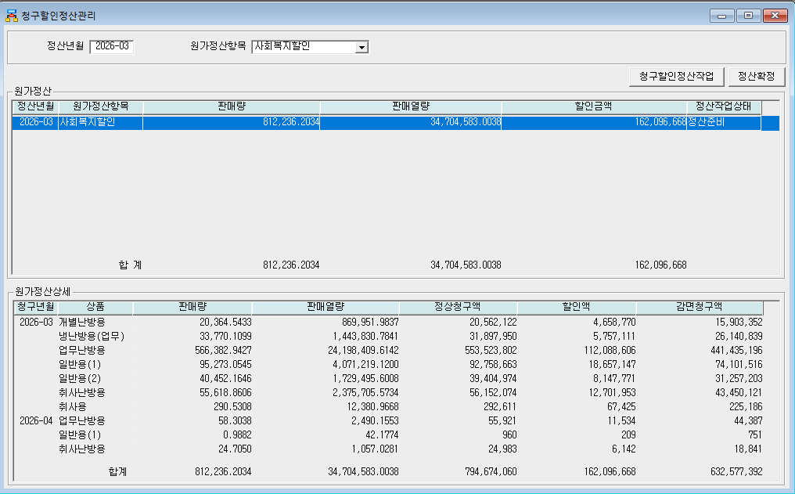
Mar-26 | 일반용(1) | 95,273.05 | 4,071,219.12 | 92,758,663 | 18,657,147 | 74,101,516
Mar-26 | 일반용(2) | 40,452.16 | 1,729,495.60 | 39,404,974 | 8,147,771 | 31,257,203
Mar-26 | 취사난방용 | 55,618.86 | 2,375,705.57 | 56,152,074 | 12,701,953 | 43,450,121
Mar-26 | 취사용 | 290.5308 | 12,380.97 | 292,611 | 67,425 | 225,186
Apr-26 | 업무난방용 | 58.3038 | 2,490.16 | 55,921 | 11,534 | 44,387
Apr-26 | 일반용(1) | 0.99 | 42.18 | 960 | 209 | 751
Apr-26 | 취사난방용 | 24.705 | 1057.0281 | 24,983 | 6,142 | 18,841
 | 합계 | 812236.2034 | 34,704,583.00 | 794,674,060 | 162,096,668 | 632,577,392

파일로다운받아 적용

냉난방단가기준


